상품제안서
PGA 3단 완자 암막 우양산+260g 코마사 타올세트 | 상품코드: S41057

 |  |  |  |  |  |  | 02-713-8555 | www.synergygift.co.kr
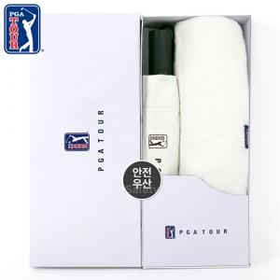

【상세/제작정보】 | <p><span style="font-size: 14pt;">※ 인쇄옵션은 우산 기준입니다.(타올 별도문의)</span></p>

【인쇄/포장옵션】 | 실크, 원단실크1도 / 포장지포장

【공급단가】 | 수량 | 30~ | 100~ | 500~ | 1,000~ | 3,000~
*VAT별도 | 단가 | 22,100원 | 21,760원 | 21,250원 | 20,400원 | 19,550원

【상품 URL】 | https://www.synergygift.co.kr:443/src/goods_detail.php?gdno=41057

